14 年少人口（15歳未満人口）比率
 | 14 年少人口（15歳未満人口）比率

 | 時点 2025(R7)年4月1日（毎年） |  |  |  |  |  |  | 平 均 値 |  |  |  | 9.5
 | 単位 ％，人 |  |  |  |  |  |  | 標準偏差 |  |  |  | 2.3
 | 市町村名 | 指標 | 順位 |  | #REF! | 年少人口 | 市町村名 | 指標 | 順位 |  | #REF! | 年少人口

 | 千葉県 | 11.0 |  | － |  | 694,179 | 八街市 | 8.2 |  | 35 |  | 5,479
 | 千葉市 | 10.8 |  | 15 |  | 106,166 | 印西市 | 16.5 |  | 1 |  | 18,435
 | 銚子市 | 6.4 |  | 50 |  | 3,420 | 白井市 | 11.4 |  | 11 |  | 7,074
 | 市川市 | 11.0 |  | 14 |  | 54,741 | 富里市 | 9.5 |  | 25 |  | 4,733
 | 船橋市 | 11.6 |  | 9 |  | 75,572 | 南房総市 | 7.1 |  | 47 |  | 2,414
 | 館山市 | 8.4 |  | 33 |  | 3,617 | 匝瑳市 | 8.6 |  | 30 |  | 2,853
 | 木更津市 | 12.1 |  | 6 |  | 16,572 | 香取市 | 8.2 |  | 35 |  | 5,647
 | 松戸市 | 10.7 |  | 16 |  | 53,671 | 山武市 | 7.8 |  | 43 |  | 3,737
 | 野田市 | 10.5 |  | 18 |  | 16,038 | いすみ市 | 8.0 |  | 40 |  | 2,756
 | 茂原市 | 9.2 |  | 28 |  | 7,843 | 大網白里市 | 9.4 |  | 27 |  | 4,462
 | 成田市 | 11.2 |  | 12 |  | 14,858 | 酒々井町 | 8.5 |  | 31 |  | 1,716
 | 佐倉市 | 9.9 |  | 21 |  | 16,674 | 栄町 | 7.6 |  | 46 |  | 1,480
 | 東金市 | 9.5 |  | 25 |  | 5,338 | 神崎町 | 8.5 |  | 31 |  | 478
 | 旭市 | 10.2 |  | 19 |  | 6,298 | 多古町 | 8.4 |  | 33 |  | 1,119
 | 習志野市 | 11.8 |  | 8 |  | 20,692 | 東庄町 | 8.1 |  | 37 |  | 1,009
 | 柏市 | 12.3 |  | 5 |  | 53,827 | 九十九里町 | 6.2 |  | 51 |  | 854
 | 勝浦市 | 5.9 |  | 52 |  | 892 | 芝山町 | 8.0 |  | 40 |  | 526
 | 市原市 | 10.2 |  | 19 |  | 27,080 | 横芝光町 | 9.2 |  | 28 |  | 2,036
 | 流山市 | 16.2 |  | 2 |  | 34,622 | 一宮町 | 11.5 |  | 10 |  | 1,417
 | 八千代市 | 12.0 |  | 7 |  | 24,724 | 睦沢町 | 9.6 |  | 23 |  | 624
 | 我孫子市 | 9.9 |  | 21 |  | 13,018 | 長生村 | 8.1 |  | 37 |  | 1,063
 | 鴨川市 | 8.1 |  | 37 |  | 2,435 | 白子町 | 7.8 |  | 43 |  | 805
 | 鎌ケ谷市 | 10.6 |  | 17 |  | 11,636 | 長柄町 | 6.6 |  | 49 |  | 409
 | 君津市 | 9.6 |  | 23 |  | 7,560 | 長南町 | 6.7 |  | 48 |  | 469
 | 富津市 | 7.7 |  | 45 |  | 3,111 | 大多喜町 | 8.0 |  | 40 |  | 631
 | 浦安市 | 11.2 |  | 12 |  | 19,269 | 御宿町 | 5.4 |  | 54 |  | 367
 | 四街道市 | 13.0 |  | 4 |  | 12,566 | 鋸南町 | 5.8 |  | 53 |  | 384
 | 袖ケ浦市 | 13.6 |  | 3 |  | 8,962

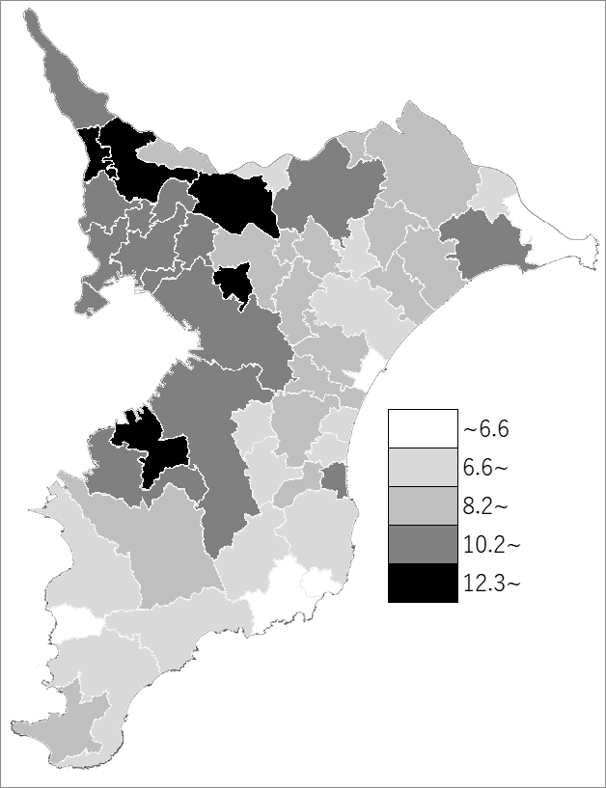
 | 千葉県の推移
 | 年少人口（右軸） | 指標
令和3年 | 747204 | 11.8
令和4年 | 736282 | 11.7
令和5年 | 724299 | 11.5
令和6年 | 709203 | 11.2
令和7年 | 694179 | 11

《備 考》 ・資料出所 統計課「千葉県年齢別・町丁字別人口」 ・算出方法 年少人口(15歳未満人口)÷住民基本台帳人口

